Sheet
Оборудование: Ф 1300Э (E2212.004.00)
Схема:новая схема
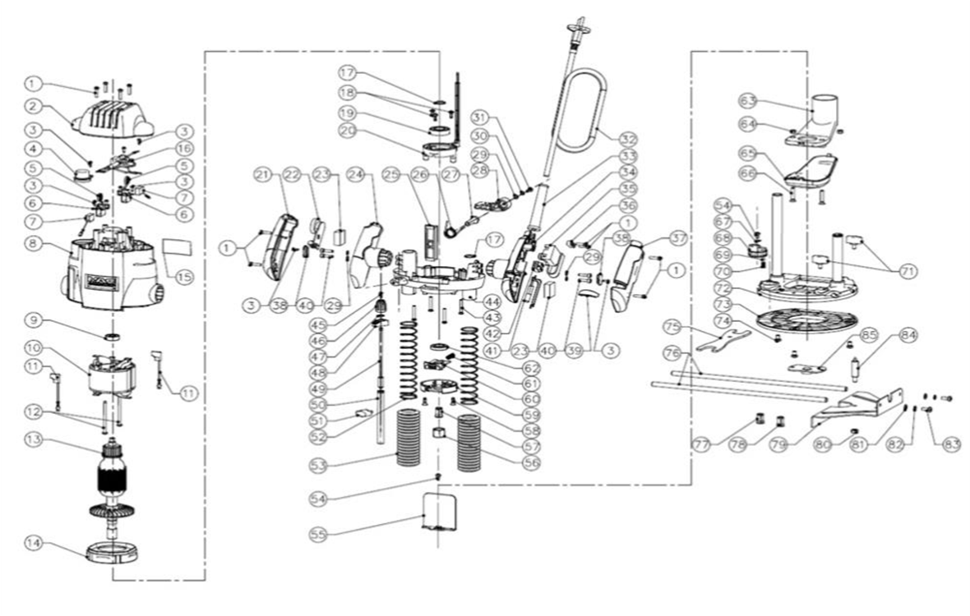
№ | Код ЛИТ | Полное описание | Название EN | Кол-во
1 | 1816.013400 | Саморез 4Х15 | 5610103000 | 10
2 | 1816.020000 | Верхняя крышка | 3124201000 | 1
3 | 1803.011600 | Винт | 5610010000 | 9
4 | 1816.020100 | Кожух-втулка | 3124315000 | 1
5 | 1816.014400 | Пружина | 3660271000 | 2
6 | 1816.014300 | Щеткодержатель | 3703618000 | 2
7 | 1816.014500 | Щетки графитовые | 4960253000 | 1
8 | 1816.020200 | Корпус двигателя | 3124200000 | 1
9 | 5001.002800 | Подшипник 608-2Z | 5700018000 | 1
10 | 1816.020400 | Статор | 2740115000 | 1
11 | 1816.012000 | Провод | 2822234000 | 2
12 | 1816.020500 | Саморез 4,2Х60 | 5610049000 | 2
13 | 1816.020600 | Ротор | 2750886000 | 1
14 | 1816.011700 | Дефлектор | 3124304000 | 1
15 | 1816.020700 | Наклейка | 2242999000 | 1
16 | 1816.020800 | Плата контроллера | 4890475000 | 1
17 | 1803.010100 | Стопорное кольцо | 5660018000 | 2
18 | 1804.031100 | Винт | 5620039000 | 3
19 | 5001.002900 | Подшипник 6002 RZ 15х32х9 | 5700008000 | 1
20 | 1816.020900 | Светодиодная Панель | 2822514000 | 1
21 | 1816.013300 | Крышка левой ручки | 3320699000 | 1
22 | 1816.021000 | Блок регулировки оборотов | 4900273000 | 1
23 | 1816.016600 | Прокладка поролоновая | 3700540000 | 2
24 | 1816.013200 | Левая ручка | 3320698000 | 1
25 | 1816.021100 | Пластина | 3124317000 | 1
26 | 1816.015800 | Пружина торсионная | 3660401000 | 1
27 | 1816.015600 | Болт М8х32, стопорный, специальный, левая резьба | 5640183000 | 1
28 | 1816.015500 | Ручка-фиксатор | 3124295000 | 1
29 | 1808.003200 | Шайба | 5650006000 | 5
30 | 1806.001000 | Шайба пружинная | 5650007000 | 1
31 | 1816.014200 | Винт | 5620040000 | 1
32 | 1805.040700 | Кабель сетевой с вилкой, 2.65м, 2х0.75мм | 4810002000 | 1
33 | 1816.015000 | Защита кабеля | 3121028000 | 1
34 | 1816.014800 | Ручка правая | 3320696000 | 1
35 | 1816.004300 | Выключатель | 4870093000 | 1
36 | 1803.004800 | Фиксатор электрокабеля | 3120234000 | 1
37 | 1816.015100 | Крышка правой ручки | 3320697000 | 1
38 | 1816.013500 | Крышка правой ручки | 3124345000 | 2
39 | 1816.015400 | Крышка индикатора | 3124303000 | 1
40 | 1808.004700 | Винт M4х16 подошвы | 5620013000 | 4
41 | 1803.005200 | Индикатор питания | 4540017000 | 1
42 | 1803.004900 | Клеммник | 4930004000 | 1
43 | 1816.011100 | Винт | 5610034000 | 4
44 | 1816.021200 | Рама | 3420841000 | 1
45 | 1816.021300 | Винт | 5620032000 | 1
46 | 1816.021400 | Колпачок регулировочный | 3120200000 | 1
47 | 1816.021500 | Сальник | 5690002000 | 1
48 | 1816.021600 | Указатель | 3124239000 | 1
49 | 1816.021700 | Стержень | 3550083000 | 1
50 | 1816.021800 | Фиксатор | 3550084000 | 1
51 | 1816.011300 | Барашек d4,6 | 3402200000 | 1
52 | 1816.004400 | Пружина | 3660166000 | 2
53 | 1816.012700 | Трубка защитная | 3123581000 | 2
54 | 1816.004900 | Винт | 5620103000 | 2
55 | 1816.010000 | Защитный зкран | 3123344000 | 1
56 | 1816.021900 | Гайка стопорная | 5630034000 | 1
57 | 1816.022000 | Цанга. 6мм | 3550701000 | 1
58 | 1806.015400 | Винт | 5610083000 | 2
59 | 1816.022100 | Корпус фиксатора вала | 3420847000 | 1
60 | 1816.022200 | Кнопка фиксатора вала | 3402302000 | 1
61 | 1816.011000 | Пружина | 3660028000 | 1
62 | 1816.022300 | Гайка | 5630191000 | 1
63 | 1816.012500 | Кожух с патрубком | 3120220000 | 1
64 | 1803.006200 | Гайка | 5630003000 | 2
65 | 1816.012600 | Крышка | 3120221000 | 1
66 | 1816.006000 | Винт М5Х22 | 5620076000 | 2
67 | 1816.010500 | Пружинная шайба | 5650206000 | 1
68 | 1816.022400 | Ограничитель глубины | 3420867000 | 1
69 | 1816.005200 | Шарик стальной | 5700046000 | 1
70 | 1808.002300 | Пружина | 3660030000 | 1
71 | 1816.006500 | Винт-фиксатор d5,8 | 3400189000 | 2
72 | 1816.005401 | Основание в сборе | * | 1
72.4 | 1816.010300 | Штифт пружинный | 5670158000 | 2
72.3 | 1816.022500 | Большой направляющий стержень | 3551317000 | 1
72.2 | 1816.010200 | Малый направляющий стержень | 3551188000 | 1
72.1 | 1816.005400 | Подошва | 3420482000 | 1
73 | 1816.005700 | Накладка | 3122909000 | 1
74 | 1816.005800 | Винт | 5620220000 | 3
75 | 1816.022600 | Ключ | 3703620000 | 1
76 | 1816.005600 | Направляющие параллельного упора | 3550588000 | 2
77 | 1816.022700 | Цанга 6мм | 3550700000 | 1
78 | 1816.022800 | Цанга 8мм | 3550699000 | 1
79 | 1816.006100 | Упор параллельный | 3700871000 | 1
80 | 1816.016100 | Гайка | 5630009000 | 1
81 | 1816.006200 | Шайба плоская | 5650013000 | 2
82 | 1816.006300 | Шайба пружинная | 5650015000 | 2
83 | 1816.006400 | Винт | 5620050000 | 2
84 | 1816.016000 | Центр для циркуля | 3550713000 | 1
85 | 1816.005900 | Фланец копировальный | 3700872000 | 1
опция | 1820.013300 | Стол для фрезера | * | 1

